Ticket promedio
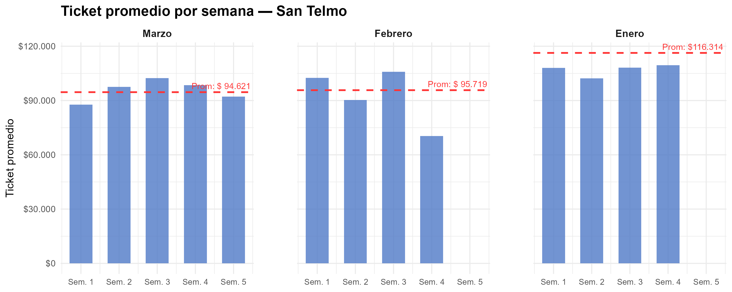
Semana | Marzo | Febrero | Enero
1 | $ 87,696 | $ 102,494 | $ 108,024
2 | $ 97,606 | $ 90,261 | $ 102,264
3 | $ 102,401 | $ 105,902 | $ 108,226
4 | $ 98,520 | $ 70,441 | $ 109,516
5 | $ 92,185
Promedio mensual | $ 94,621 | $ 95,719 | $ 116,314

Gráfico tickets x hora agrup
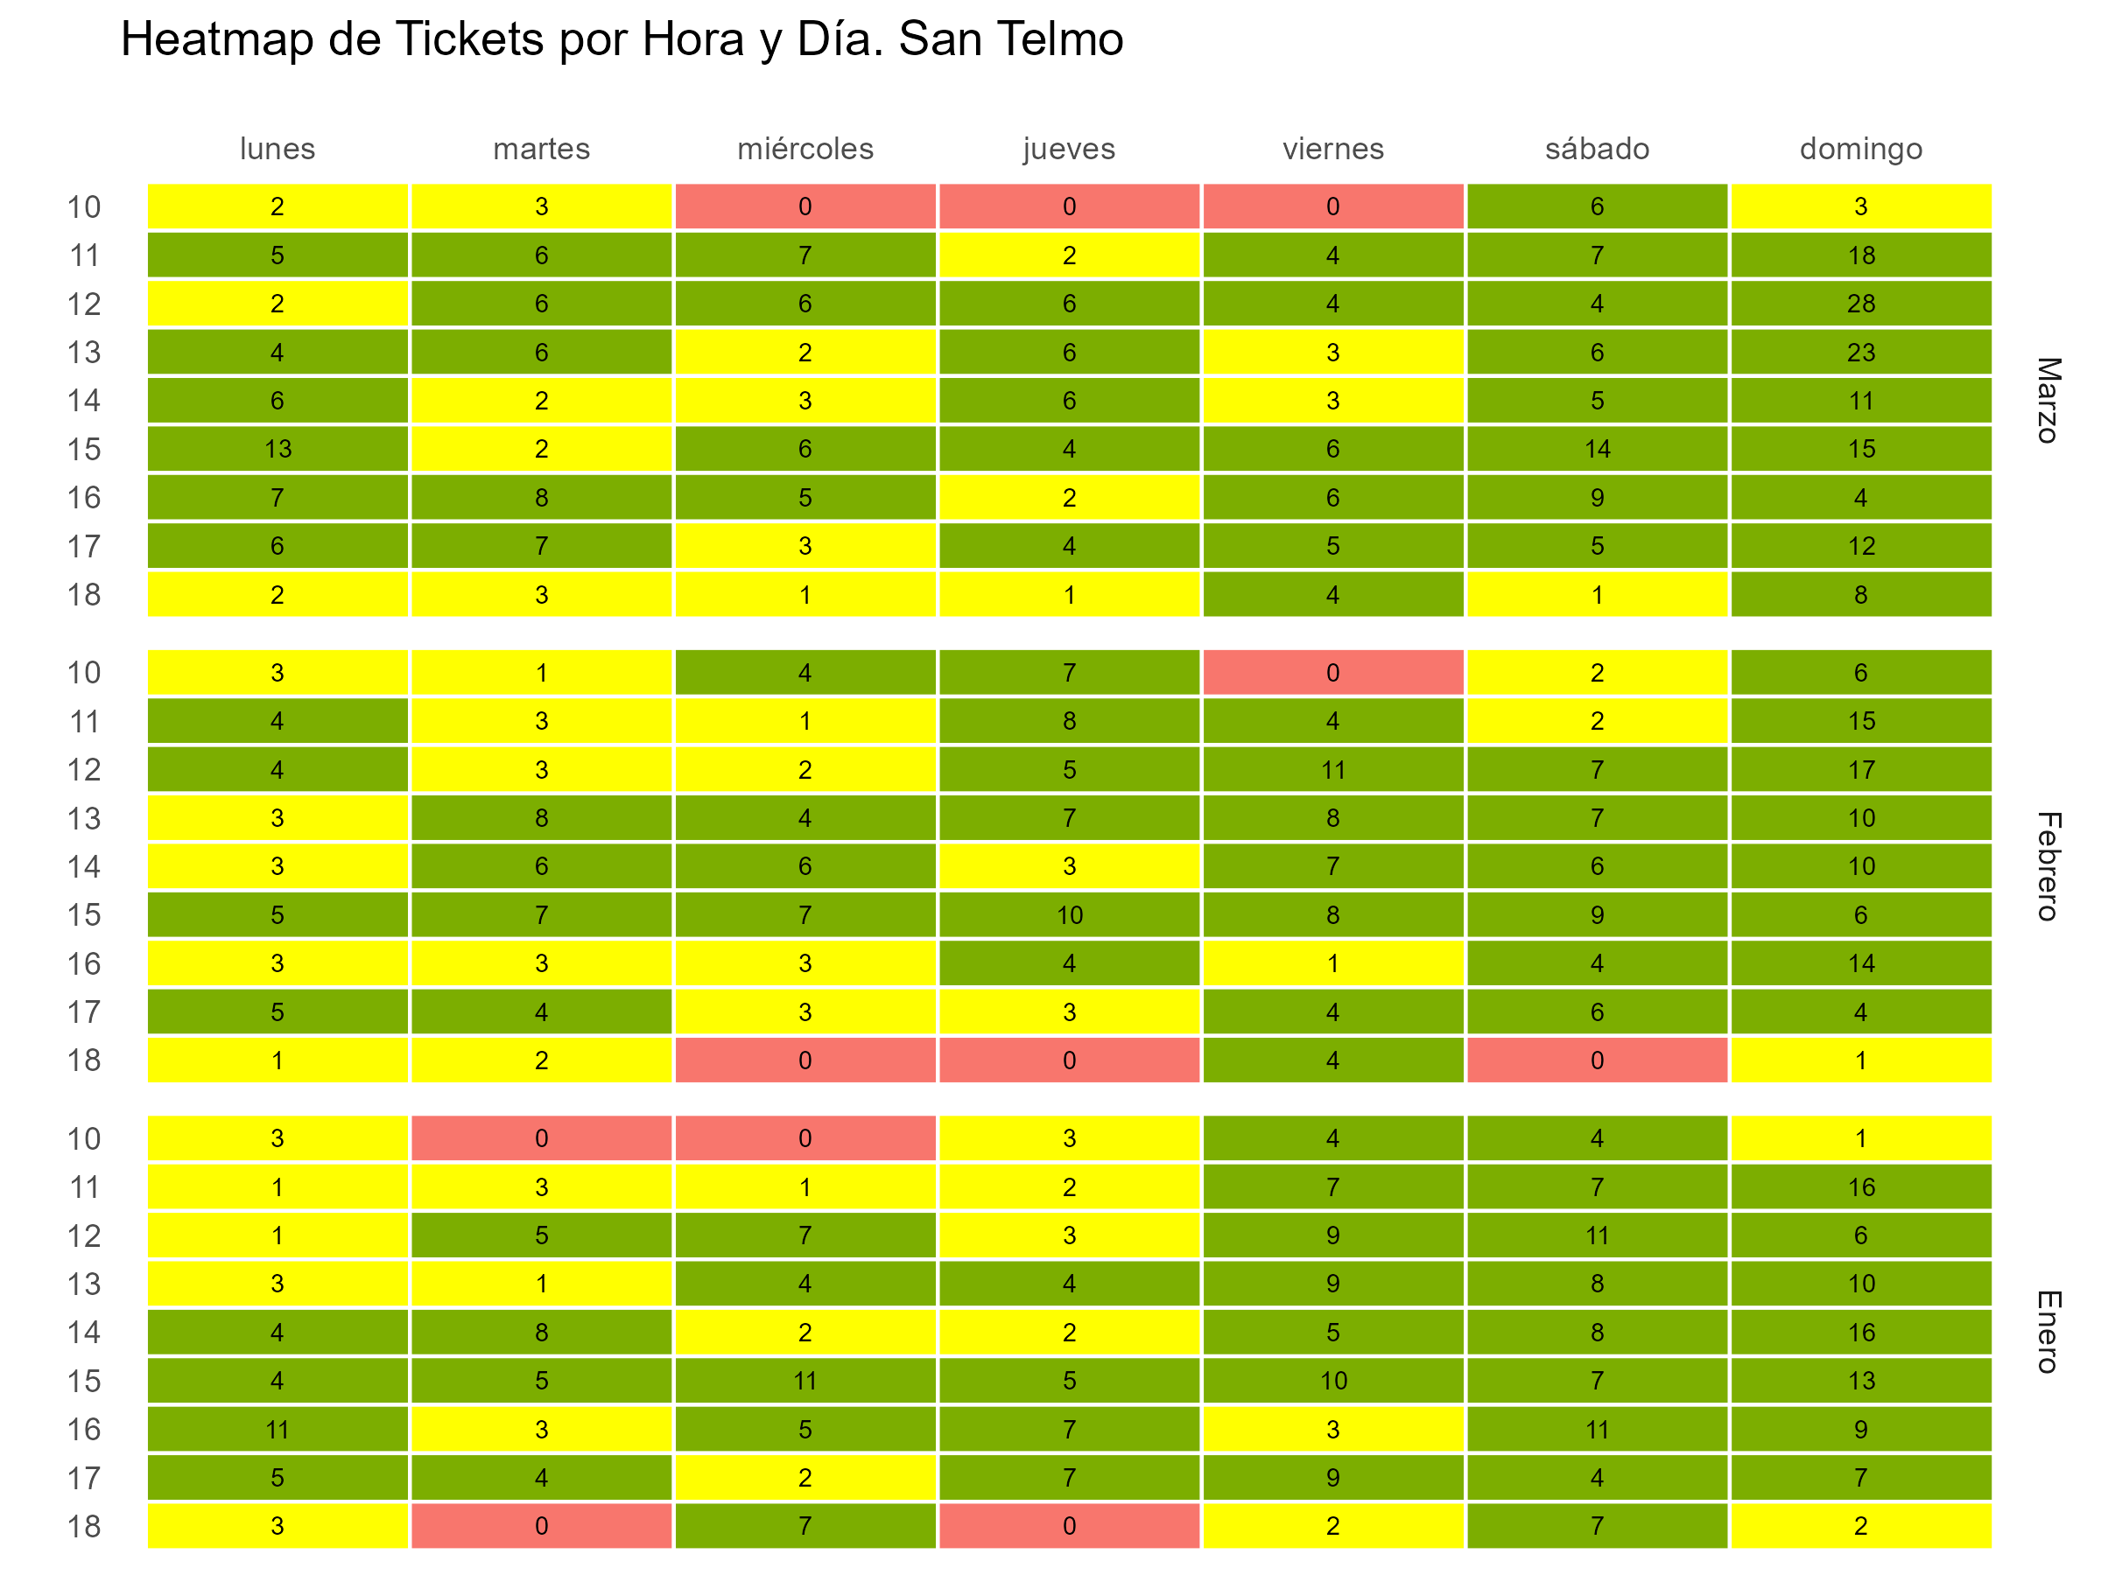

Gráfico tickets x hora y fecha
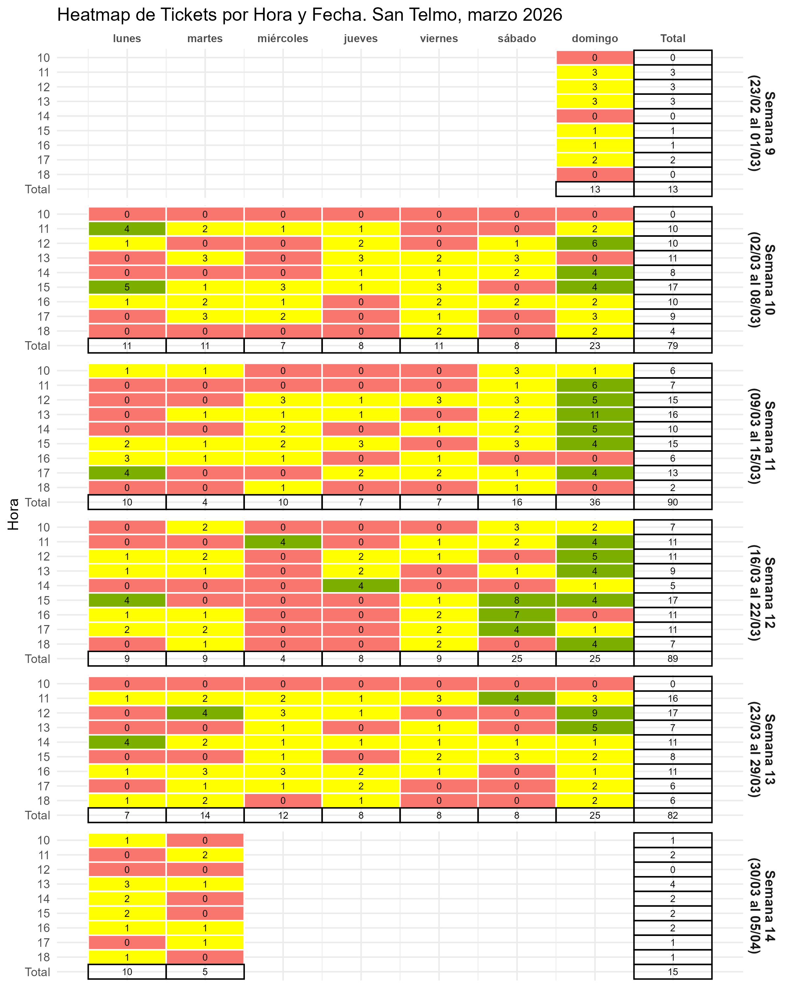

Gráfico fact por hora
